Sheet1
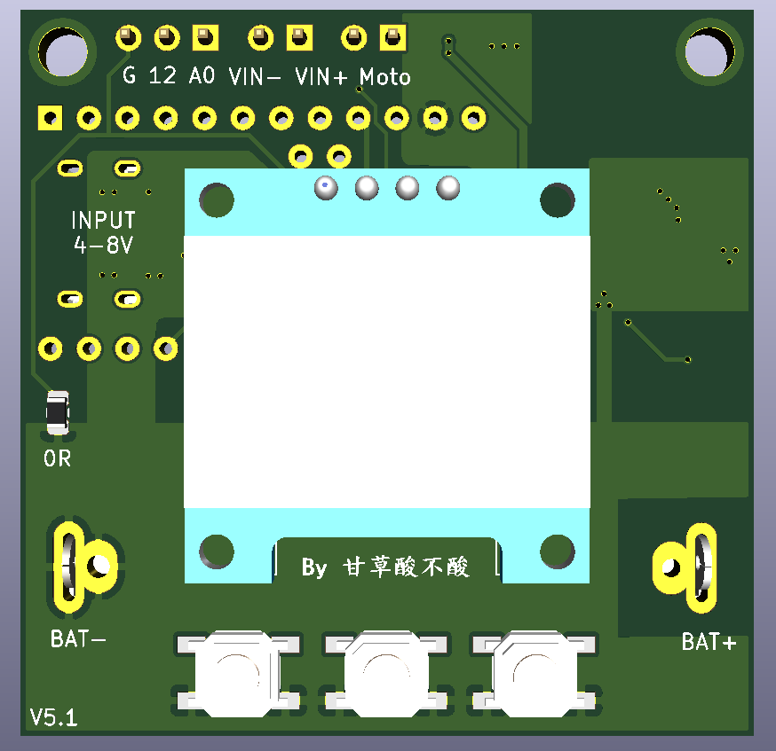
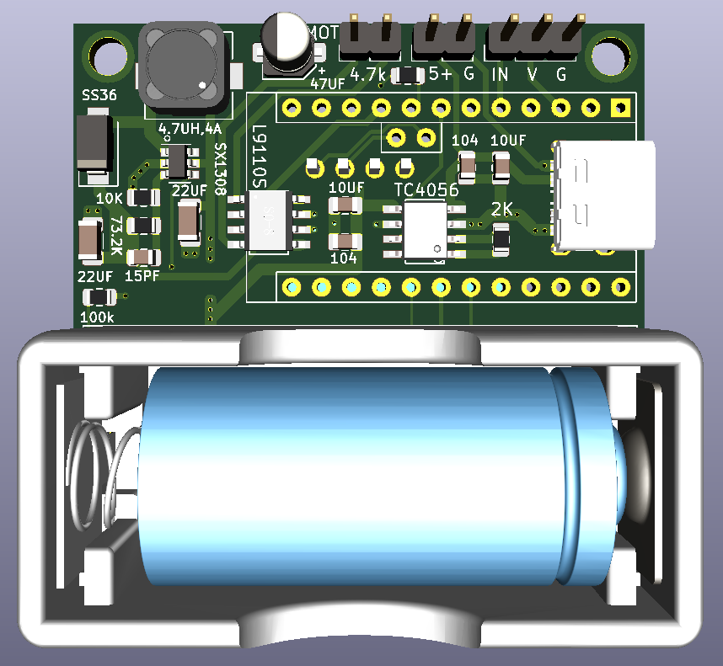
名称 | 封装类型 | 数量 | 备注
电阻2K | 0805 | 1 | 1%精度
电阻10K | 0805 | 1 | 1%精度
电阻100K | 0805 | 1 | 1%精度
电阻73.2K | 0805 | 1 | 1%精度
磁珠OR | 0805 | 1 | 1%精度
电容104 | 0805 | 2
电容10UF | 0805 | 2
电容22UF | 0805 | 2
电容15PF | 0805 | 1
电容47UF | SMD | 1 | 电解电容4*5.4
电感4.7UH | SMD | 1 | CDRH74R
二极管SS36 | SMA | 1
贴片按键 | SMD | 3 | 4x4x3
TC4056 | SOP-8 | 1 | 锂电池充电芯片
L9110S | SOP-8 | 1 | 电机驱动芯片
SX-1308 | SOT23-6 | 1 | DC-DC升压芯片
TYPE-C | 6P简易型 | 1 | 贴片USB-3.1插座
ArduinoProMini |  | 1 | A4A5在中间的版本
0.96"OLED |  | 1 | GND开头的版本
土壤湿度传感器 |  | 1 | 电容型
蠕动泵 |  | 1 | 6V
ch340下载器 |  | 1
排母 | 2.54 | 30
排针 | 2.54 | 7

